Sheet1
产品线方案 | 硒鼓粉碎机 多媒体介质粉碎机 多功能涉密存储介质销毁机
目标 | 覆盖硒鼓销毁需求 和 多媒体介质粉碎机 的所有客户群体需求
可改善的 | 多几张产品图片，更好的区分产品；特别是多功能双轴粉碎机这里

越都品牌多功能粉碎机方案：硒鼓粉碎机 多媒体介质粉碎机 多功能涉密存储介质销毁机
 | 硒鼓粉碎机防尘防爆全封闭设计 |  | 硬盘和存储介质销毁机 |  | 多功能双轴粉碎机 |  |  |  | 多功能粉碎机
型号 | YD-XG450 | YD-XG320 | YD-XG400SE | YD-XG300SE | YD-2BL800 | YD-2BL700 | YD-2BL600 | YD-2BL420 | YD-1BL600 | YD-1BL500 | YD-1BL400 | YD-1BL300 | YD-1BL200
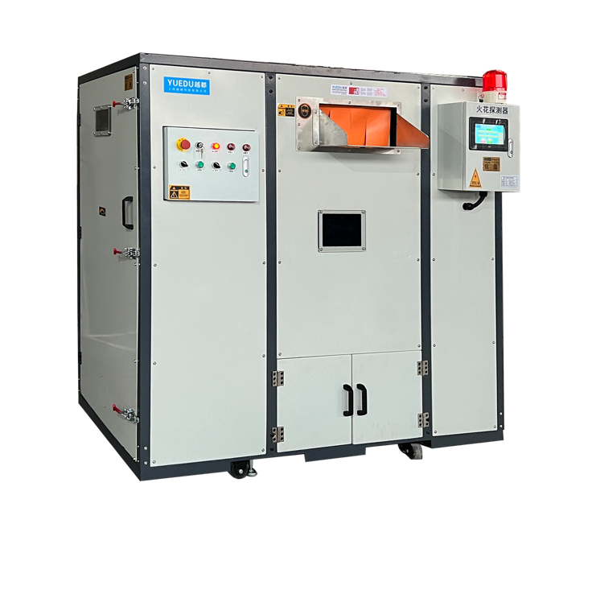 外观 |  | 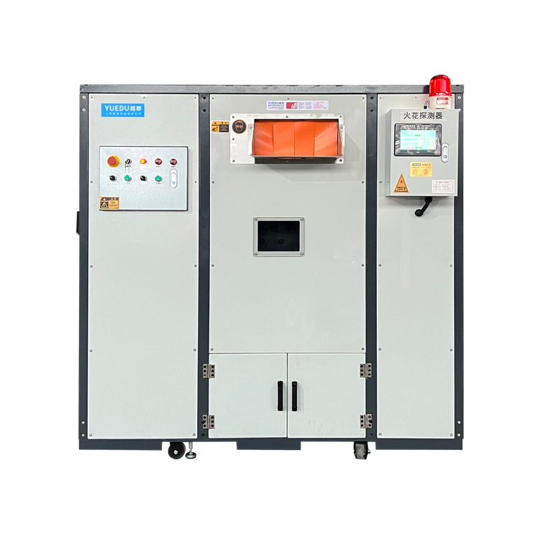 |  |  | 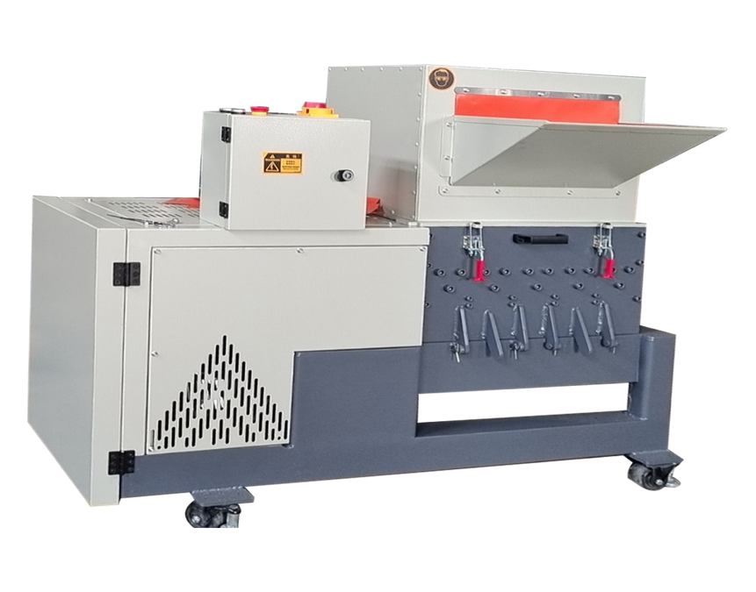
刀具 | 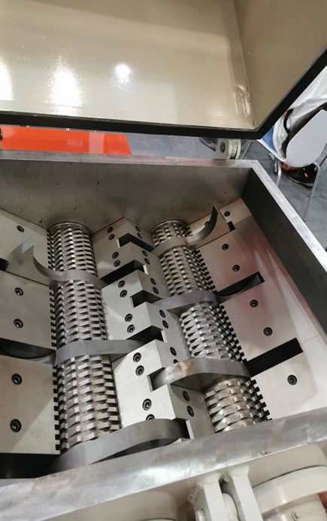 |  | 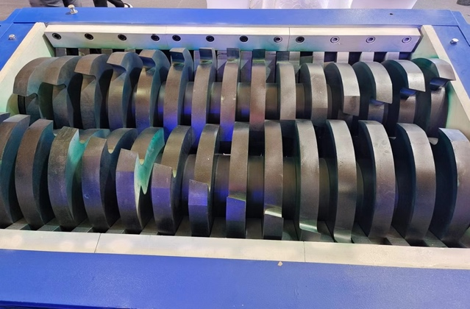 |  |  |  |  |  | 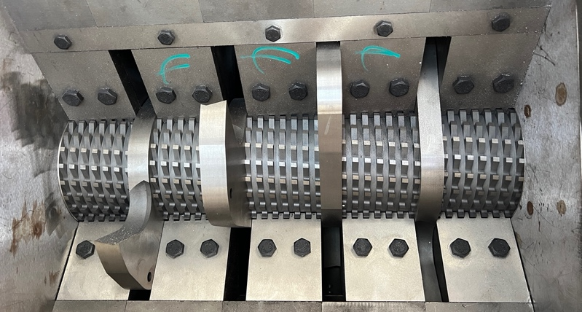
刀具结构 | 2粉碎结构BL双轴刀具 | 2粉碎结构BL双轴刀具 | 1级撕碎机刀片 | 1级撕碎机刀片 | 双轴BL刀具 | 双轴BL刀具 | 双轴BL刀具 | 双轴BL刀具 | 单轴BL刀具 | 单轴BL刀具 | 单轴BL刀具 | 单轴BL刀具 | 单轴BL刀具
产品特点 | 颗粒均匀、防尘、防爆 |  | 撕碎机刀片，效率高，扭矩大 |  | 颗粒均匀，效率高 |  |  |  | 颗粒均匀，性价比高
防尘防爆 | 防尘防爆 | 防尘防爆 | 防尘防爆 | 防尘防爆
粉碎硬盘 |  |  | 是 | 是
颗粒均匀 | 是 | 是 |  |  | 是 | 是 | 是 |  | 是 | 是 | 是 | 是 | 是
功率KW | 5.5+4KW | 5.5+4KW | 15KW | 7.5KW | 7.5 | 5.5 | 3.7 | 3 | 7.5KW | 7.5KW | 5.5KW | 3.7 | 2.2
用途 | 硒鼓和粉尘介质粉碎 | 硒鼓和粉尘介质粉碎 | 硒鼓和粉尘介质粉碎 | 硒鼓和粉尘介质粉碎 | 轻型介质粉碎 | 轻型介质粉碎 | 轻型介质粉碎 |  | 轻型介质粉碎 | 轻型介质粉碎 | 轻型介质粉碎 | 轻型介质粉碎
处理效率 | 一般 | 一般 | 很好 | 很好 | 好 | 好 | 好 |  | 慢 | 慢 | 慢 | 慢
入口尺寸 | 420mm | 320mm | 400mm | 300mm | 400mm | 350mm | 300mm | 220mm | 560mm | 500mm | 400mm | 300mm | 200
电机数量 | 2 | 2 | 1 | 1 | 1 | 1 | 1 |  | 1 | 1 | 1 | 1
粉碎规格 | 5-8mm | 5-8mm | 2*10CM | 2*10CM | 8mm | 8mm | 8mm | 8mm | 9MM | 9MM | 9MM | 9MM
粉碎形状 | 粉末 | 粉末 | 块状 | 块状 | 粉末 | 粉末 | 粉末 |  | 粉末 | 粉末 | 粉末 | 粉末
尺寸定制 | 是 | 是 | 是 | 是 | 是 | 是 | 是 |  | 是 | 是 | 是 | 是
机器重量KG | 1800 | 1300 | 800 | 700 | 1500 | 1300 | 1200 | 800 | 1000 | 900 | 800 | 700 | 400
标记产量KG | 200 | 150 | 400 | 200 | 250 | 200 | 180 | 100 | 160 | 140 | 120 | 100 | 60
机器尺寸mm | 930*1800*1800 | 930*1800*1800 | 930*1500*1800 | 930*1500*1800 | 1650*910*1350 |  |  |  | 1650*710*1350 |  | 1650*710*1350
JD价格（万） | 50 | 40 | 39 | 30 | 30 | 24 | 18 | 13 | 12.5 | 10 | 8 | 6 | 4
预估产量kg | 160 | 120 | 400 | 200 | 240 | 200 | 170 | 140 | 160 | 140 | 120 | 100 | 80
实际产量kg | 80 | 60 | 200 | 100 | 120 | 100 | 85 | 70 | 80 | 70 | 60 | 50 | 40

